Sheet1
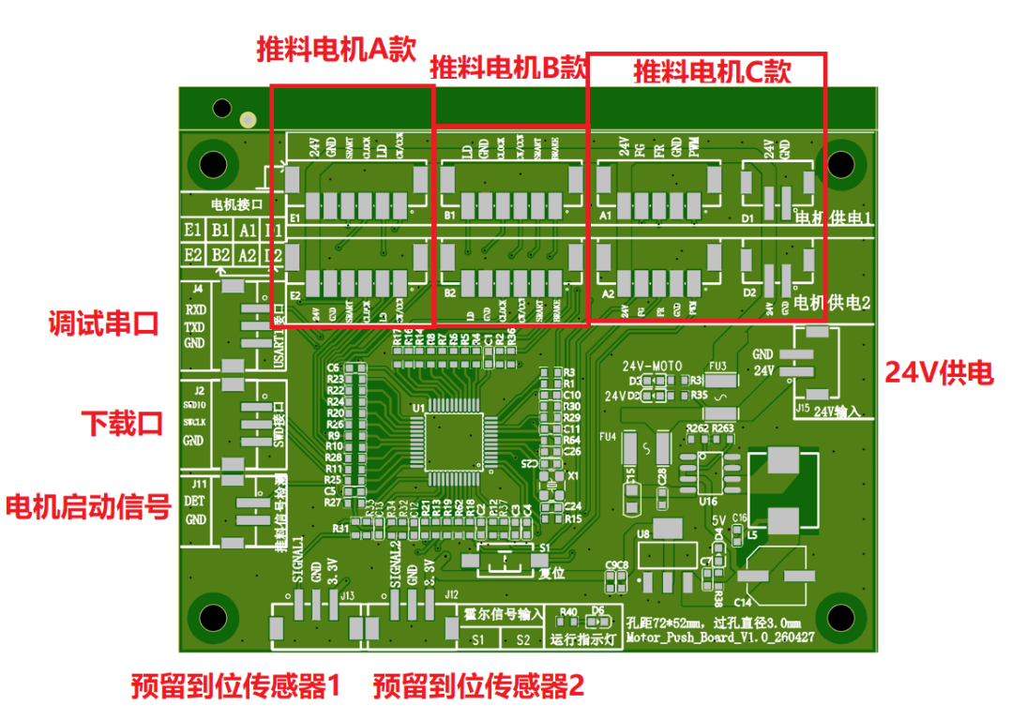
推料板接口IO分配表
型号： | Motor_Push_Board_V1.0_260427
主控：STM32F103C8T6,外部晶振8Mhz
座子名称 | 序号 | 功能 | STM32信号 | 引脚复用功能 | 备注
电机E1接口 | 1 | CW/CCW | PA11 | GPIO_OUT | 正反转控制 | 板子预留了3种电机（E1/E2;B1/B2;A1/A2）接口，每种2个，默认优先使用E接口的电机
 | 2 | LD | PB14
 | 3 | CLOCK | PB6 | TIM4_CH1
 | 4 | START/STOP | PA12 | GPIO_OUT | PWM调速
 | 5 | GND
 | 6 | 24V

电机E2接口 （备用） | 1 | CW/CCW | PB15 | GPIO_OUT | 正反转控制
 | 2 | LD | PA8
 | 3 | CLOCK | PB5
 | 4 | START/STOP | PB7 | TIIM4_CH2 | PWM调速
 | 5 | GND
 | 6 | 24V

电机B1接口 | 1 | BRAKE | PA4 | GPIO_OUT | 急刹 | 板子预留了3种电机（E1/E2;B1/B2;A1/A2）接口，每种2个
 | 2 | START/STOP | PA6 | TIM3_CH1 | PWM调速
 | 3 | CW/CCW | PB0 | GPIO_OUT | 正反转控制
 | 4 | CLOCK | PB10
 | 5 | GND
 | 6 | LD | PB12

电机B2接口 （备用） | 1 | BRAKE | PA5 | GPIO_OUT | 急刹
 | 2 | START/STOP | PA7 | TIM3_CH1 | PWM调速
 | 3 | CW/CCW | PB1 | TIM3_CH2 | 正反转控制
 | 4 | CLOCK | PB11
 | 5 | GND
 | 6 | LD | PB13

电机A1接口 | 1 | PWM | PA1 | TIM2_CH1 | PWM调速 | 板子预留了3种电机（E1/E2;B1/B2;A1/A2）接口，每种2个
 | 2 | GND
 | 3 | FR | PA2 | GPIO_OUT | 方向控制
 | 4 | FG | PA3 | TIM2_CH3 | 速度反馈
 | 5 | 24V

电机A2接口 （备用） | 1 | PWM | PB8 | TIM4_CH3 | PWM调速
 | 2 | GND
 | 3 | FR | PC13 | GPIO_OUT | 方向控制
 | 4 | FG | PB9 | TIM4_CH4 | 速度反馈
 | 5 | 24V

电机供电D1接口 | 1 | 24V
 | 2 | GND

电机供电D1接口 | 1 | 24V
 | 2 | GND

USART接口 | 1 | RXD | PA9 | USART1_RXD | 串口通讯
 | 2 | TXD | PA10 | USART1_TXD
 | 3 | GND

SWD接口 | 1 | SWDIO | PA13
 | 2 | SWCLK | PA14
 | 3 | GND

推料信号检测 | 1 | DET | PA0 | ADC12_IN0 |  | 机台提供的推料启动信号
 | 2 | GND

霍尔信号输入S1 | 1 | SIGNAL1 | PB3 | EXIT_3 |  | 预留的传感器位置检测
 | 2 | GND
 | 3 | 3.3V

霍尔信号输入S2 | 1 | SIGNAL1 | PB4 | EXIT_3 |  | 预留的传感器位置检测
 | 2 | GND
 | 3 | 3.3V

24V输入 | 1 | 24V
 | 2 | GND

